Comparativo Importaciones - Exp
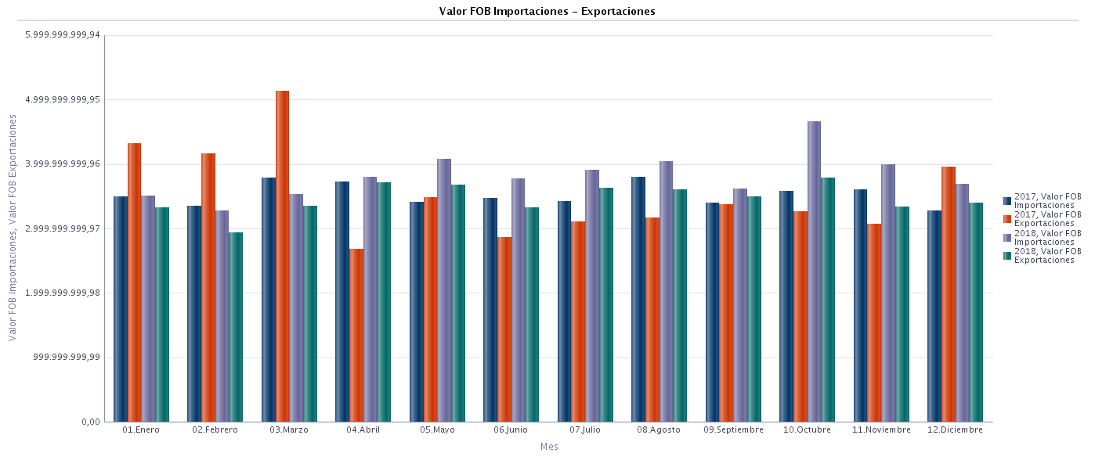
Nota: Si desea obtener información detallada sobre importaciones y exportaciones puede ingresar a la base de datos de comercio exterior – Bacex.

Datos sin depurar (fuente: DIAN, DANE).
AÑO
2017, 2018

Importaciones y Exportaciones por Año: 2017,2018
Hora de ejecución: 16/08/2020 01:22:36 p.m.
 | 2017 |  |  |  | 2018
Mes | Núm. Decl. Importaciones | Valor FOB Importaciones | Núm. Decl. Exportaciones | Valor FOB Exportaciones | Núm. Decl. Importaciones | Valor FOB Importaciones | Núm. Decl. Exportaciones | Valor FOB Exportaciones
01.Enero | 249,864 | 3,495,881,286.10 | 102,964 | 4,310,838,362.41 | 247,769 | 3,509,183,258.81 | 75,269 | 3,318,925,621.43
02.Febrero | 235,511 | 3,340,981,765.81 | 122,581 | 4,163,015,837.70 | 235,193 | 3,278,216,992.61 | 78,127 | 2,938,399,815.70
03.Marzo | 267,148 | 3,788,122,497.55 | 139,991 | 5,123,433,799.29 | 238,471 | 3,532,623,172.94 | 80,740 | 3,341,233,719.57
04.Abril | 233,291 | 3,719,329,849.04 | 71,657 | 2,684,398,238.86 | 267,486 | 3,790,755,530.81 | 82,886 | 3,714,265,734.15
05.Mayo | 250,344 | 3,410,651,414.55 | 86,019 | 3,479,788,647.14 | 260,213 | 4,072,803,271.88 | 87,266 | 3,679,048,969.87
06.Junio | 253,843 | 3,469,136,360.79 | 81,022 | 2,863,724,723.90 | 237,386 | 3,767,775,399.76 | 78,175 | 3,327,498,035.03
07.Julio | 262,017 | 3,417,124,647.99 | 83,021 | 3,102,957,237.43 | 269,959 | 3,905,693,005.44 | 86,113 | 3,626,762,024.42
08.Agosto | 281,799 | 3,799,245,399.14 | 84,050 | 3,166,375,622.46 | 298,706 | 4,032,851,490.72 | 84,061 | 3,604,888,739.78
09.Septiembre | 246,277 | 3,389,747,065.34 | 80,764 | 3,369,251,310.50 | 251,107 | 3,607,276,306.45 | 79,115 | 3,493,682,520.13
10.Octubre | 269,540 | 3,577,627,999.97 | 84,103 | 3,267,389,236.62 | 300,383 | 4,651,641,157.66 | 89,303 | 3,779,118,241.20
11.Noviembre | 272,830 | 3,602,902,359.80 | 82,812 | 3,071,248,583.59 | 284,395 | 3,984,302,653.77 | 84,904 | 3,338,107,732.79
12.Diciembre | 236,222 | 3,278,338,016.49 | 80,126 | 3,955,597,611.15 | 251,554 | 3,684,861,710.93 | 80,841 | 3,394,880,881.26
Suma Total | 3,058,686 | 42,289,088,662.57 | 1,099,110 | 42,558,019,211.05 | 3,142,622 | 45,817,983,951.78 | 986,800 | 41,556,812,035.33

